关系图
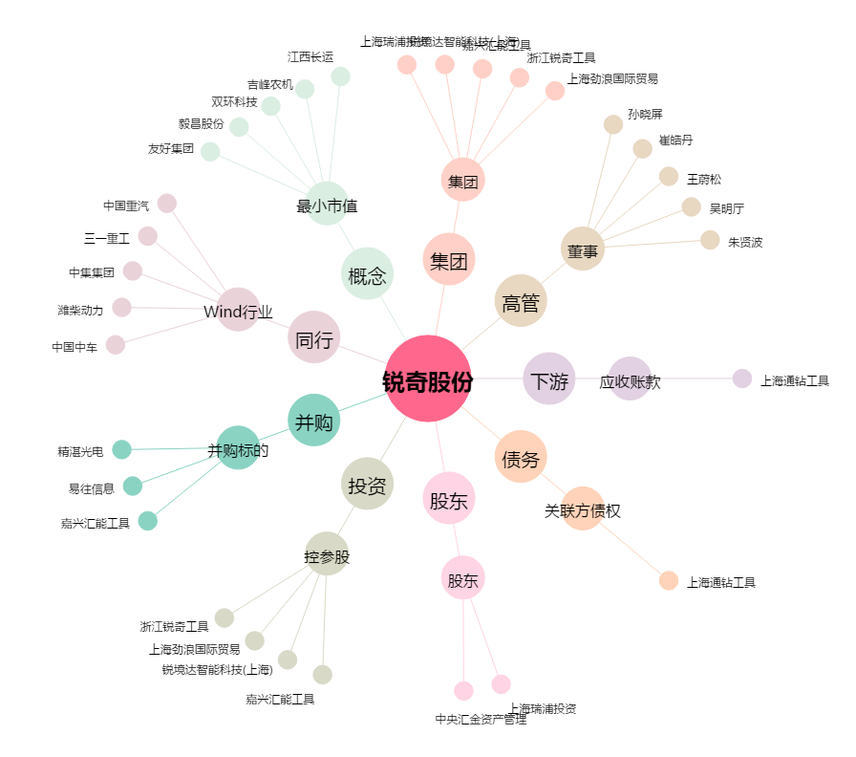
锐奇股份[300126.SZ] - 关系概览图

